宠物装备
宠物装备详情
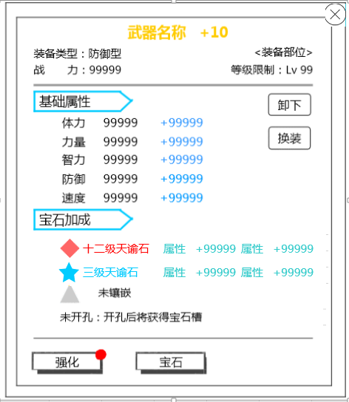
 |  |  | ID | 中文 | 英文
 |  |  | equip_List_zhuangbeileixing | 装备类型 | Type
 |  |  | equip_forge_zhanli | 战力： | BP:
 |  |  |  | 装备部位 | Fitting Place
 |  |  | equip_Weapon | 武器 | Weapon
 |  |  | equip_Waist | 护腰 | Belt
 |  |  | equip_Armor | 护甲 | Armor
 |  |  | equip_Bracelet | 手镯 | Bracelet
 |  |  | equip_Ring | 戒指 | Ring
 |  |  | equip_Amulet | 护身符 | Amulet
 |  |  | equip_List_xianzhidengji | 等级限制 | Level
 |  |  | pet_detail_stage_attr | 基础属性 | Base Attributes
 |  |  | common_attr_health | 体力 | STA
 |  |  | common_attr_strenth | 力量 | STR
 |  |  | common_attr_intelligence | 智力 | INT
 |  |  | common_attr_defence | 防御 | DEF
 |  |  | common_attr_speed | 速度 | SPD
 |  |  | equip_gem_casting | 宝石加成 | Gem Casting
 |  |  | equip_gem_NotMent | 该品质装备不可镶嵌宝石 | This equipment quality is unable to insert Gems.
 |  |  | equip_gem_NotKong | 未开孔：开孔后将获得宝石槽 | Open Sockets: Reveals a Gem slot after opening.
 |  |  | equip_gem_NotSet | 未镶嵌 | Not engraved
 |  |  | equip_inlay_xiexia | 卸下 | Remove
 |  |  | equip_Change | 换装 | Change
 |  |  | equip_forge_dazao | 打造 | Forge
 |  |  | equip_inlay_xiangqian | 镶嵌 | Embed

装备列表详情
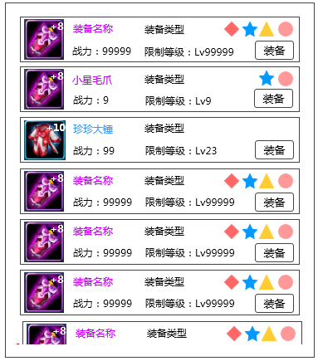

 |  |  | ID | 中文 | 英文
 |  |  | common_type_defence | 防御型 | Defense Type
 |  |  | common_type_physical | 物理型 | PHYS Type
 |  |  | common_type_magic | 法术型 | Magic Type
 |  |  | common_type_support | 支援型 | Support Type
 |  |  | equip_List_zhuangbei | 装备 | Equip

装备强化、进阶界面
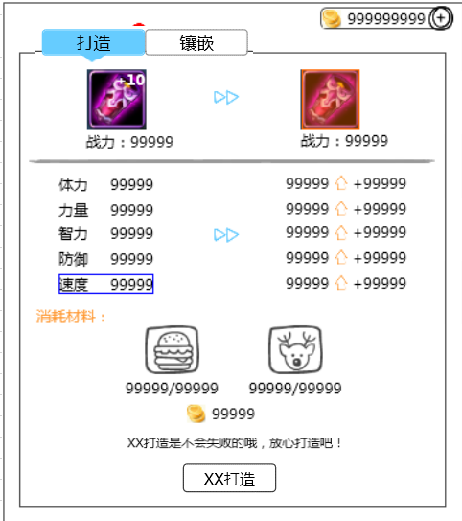
 |  |  | ID | 中文 | 英文
 |  |  |  | 强化 | Upgrade
 |  |  |  | 进阶 | Evolve
 |  |  | equip_forge_xiaohao | 消耗材料 | Materials Consumed
 |  |  | equip_forge_dazao | 打造 | Forge
 |  |  | equip_forge_Xxdazao | 强化打造 | Advance
 |  |  | equip_forge_levelTips | 打造是有一定成功率的，打造失败将损失打造材料 | Forging has a set success rate. If it fails, the materials will be lost.
 |  |  | equip_forge_stateTips | 强化打造是不会失败的，放心打造吧 | Advancing equipment cannot fail, don't worry!
 |  |  | equip_fully_forged | 恭喜，装备打造已满 | Congratulations! Equipment has been fully forged.
 |  |  | equip_level_limits | 打造已达当前人物等级最强效果，快去升级吧！ | Forge has already reached the maximum effects for the level of the current character. Go level up!!!

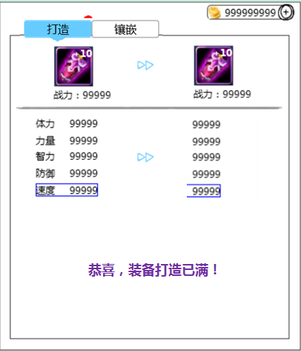

 |  |  | ID | 中文 | 英文
 |  |  | equip_fully_forged | 恭喜，装备打造已满！ | Congratulations! Equipment has been fully forged!

装备宝石镶嵌
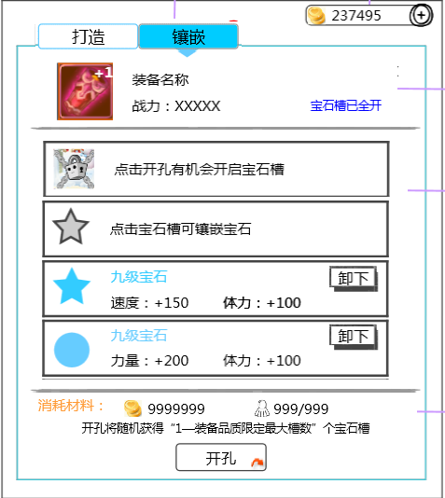

 |  |  | ID | 中文 | 英文
 |  |  | equip_inlay_openmax | 宝石槽已全开 | Gem slots are full.
 |  |  | equip_inlay_lockTips | 点击开孔有机会开启宝石槽 | Tap 'Open Sockets' for a chance of revealing Gem slots.
 |  |  | equip_inlay_unlockTips | 点击宝石槽可镶嵌宝石 | Tap a Gem slot to insert a Gem.
 |  |  | equip_select_gem | 请从右侧宝石列表选择镶嵌的宝石 | Please select a Gem from the list on the right.
 |  |  | equip_inlay_tips | 开孔将随机获得“1—装备品质限定最大槽数“ | Opening Sockets will randomly reveal between "1 and the equipment's maximum amount" of slots.
 |  |  | equip_inlay_btnopen | 开孔 | Open Sockets

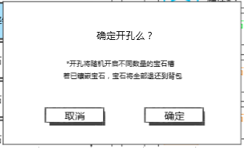
 |  |  | ID | 中文 | 英文
 |  |  | equip_confirm_open | 确定开孔么？ | Confirm Open Sockets?
 |  |  | equip_random_open | 开孔将随机开启不同数量的宝石槽 | Opening Sockets will randomly reveal different amounts of Gem slots.
 |  |  | equip_return_gem | 若已镶嵌宝石，宝石将全部返还到背包 | Any inserted Gems will all be returned to your Bag.
 |  |  | ui_quxiao | 取消 | Cancel
 |  |  | ui_queding | 确定 | OK

提示信息
 | ID | 中文 | 英文
 |  | 恭喜，宠物经验+9999 | Congratulations! Monster EXP + 9999!
 |  | 技能点数已满，快来升级技能吧 | Ability points at max, level up your abilities!
 | im_xuqu_daojubuzu | 需求道具不足 | Insufficient amount of required items.
 |  | 战力上升/下降9999 | BP increase/decrease 9999
 | im_monster_lock | 宠物锁定成功 | Monster is now locked.
 | im_monster_unlock | 宠物解锁成功 | Monster is now unlocked.
 | im_forge_success | 打造成功 | Forge success!
 | im_forge_failed | 打造失败 | Forge failed.

商店
商店界面
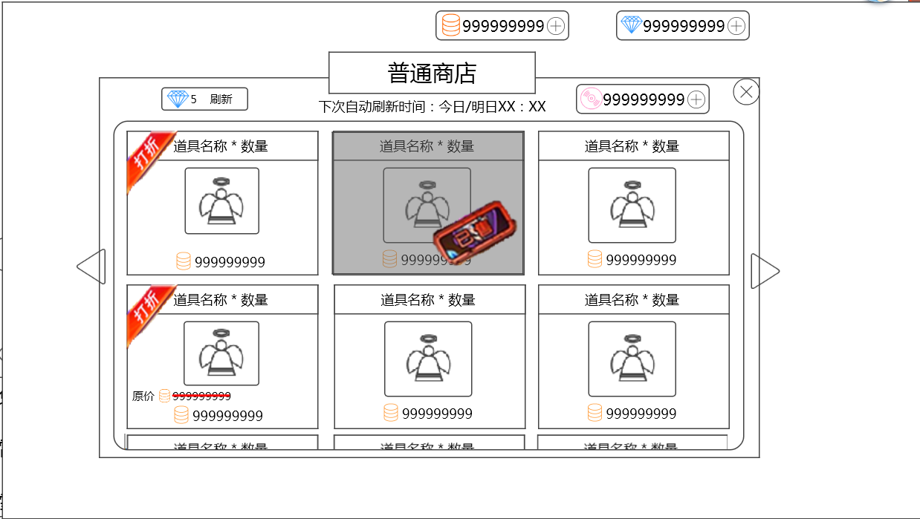
 |  |  |  |  | ID | 中文 |  | 英文
 |  |  |  |  | shop_putong | 普通商店 |  | Normal Store
 |  |  |  |  | shop_gonghui | 公会商店 |  | Guild Store
 |  |  |  |  | shop_nextrefresh | 下次自动刷新时间： |  | Next Refresh:
 |  |  |  |  | shop_today | 今日 |  | Today
 |  |  |  |  | shop_tommorow | 明日 |  | Tomorrow
 |  |  |  |  | shop_refresh | 刷新 |  | Refresh
 |  |  |  |  | shop_sale | 打折 |  | Sale
 |  |  |  |  | shop_soldOut | 已售 |  | Sold Out!
 |  |  |  |  | shop_oldPrice | 原价 |  | Original Price

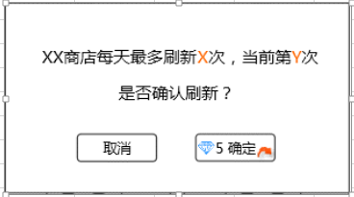
 |  |  |  |  |  | 中文 |  | 英文
 |  |  |  |  |  | XX商店每天最多刷新X次，当前第Y次 |  | The store can be refreshed a maximum of X times per day. This is refresh number Y.
 |  |  |  |  |  | 是否确认刷新？ |  | Continue?

 |  |  |  |  |  |  | 修改了一下

 |  | 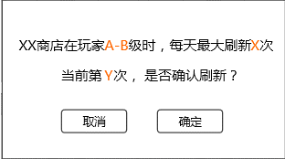 |  |  |  | XX商店在玩家A—B级时，每天最多刷新X次 |  | Players level A-B may refresh the XX Store X times per day. This is refresh number Y. Continue?
 |  |  |  |  |  | 当前第Y次，是否确认刷新？

 |  |  |  |  | ID | 中文 |  | 英文

 |  |  |  |  | shop_refreshtips | 今日还可刷新Y次，是否确认刷新？ |  | You can refresh Y more times today. Continue?
今日还可刷新Y次，是否确认刷新？

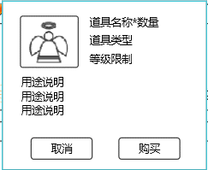
 |  |  |  |  | ID | 中文 |  | 英文
 |  |  |  |  | shop_buy | 购买 |  | Purchase

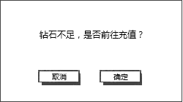

 |  |  |  |  | ID | 中文 |  | 英文
 |  |  |  |  | shop_zuanshinoenough | 钻石不足，是否前往充值？ |  | Not enough Diamonds. Would you like to get more?

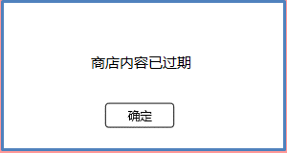
 |  |  |  |  | ID | 中文 |  | 英文
 |  |  |  |  | shop_timeout | 商店内容已过期 |  | Store items have already expired.

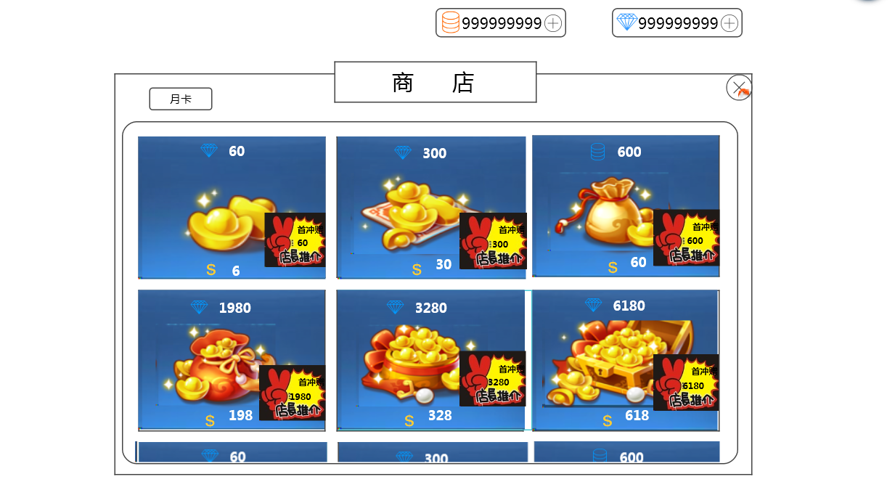
商城界面
 |  |  |  |  | ID | 中文 |  | 英文
 |  |  |  |  | shop_store | 商城 |  | Store
 |  |  |  |  | shop_yueka | 月卡 |  | Monthly Card
 |  |  |  |  | shop_shouchongsong | 首充赠送XX钻石 |  | Receive an extra XX Diamonds with purchase.

月卡界面
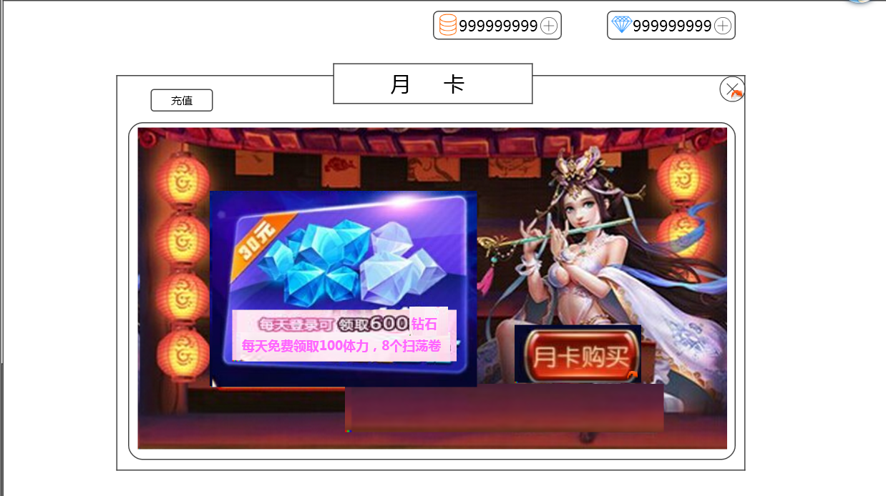
 |  |  |  |  | ID | 中文 |  | 英文
 |  |  |  |  | shop_tequanleft | 特权剩余时间：XX天 |  | Benefits Time Remaining: XX Day(s)
 |  |  |  |  | shop_buyyueka | 月卡购买 |  | Get Monthly Card
 |  |  |  |  | shop_buyfinish | 已购买 |  | Purchased
 |  |  |  |  | shop_30yueka | 确定购买30天月卡？ |  | Confirm purchase of 30 day Monthly Card?
 |  |  |  |  | shop_chongzhi | 充值 |  | Top-Up

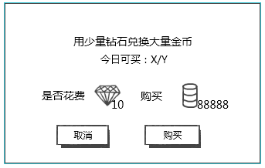
钻石换金币 |  |  |  |  | ID | 中文 |  | 英文
 |  |  |  |  | shop_duihuan | 用少量钻石兑换大量金币 |  | Use a small amount of Diamonds to exchange for a large amount of Coins.
 |  |  |  |  | shop_duihuanTimes | 今日可买：X/Y |  | Can purchase today: X/Y
 |  |  |  |  | shop_isbuy | 是否花费 |  | Spend

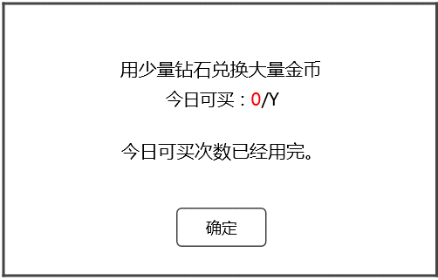
 |  |  |  |  | ID | 中文 |  | 英文
 |  |  |  |  | shop_noduihuantimes | 今日可买次数已经用完。 |  | You have purchased the maximum amount for today.

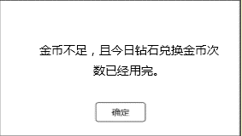
 |  |  |  |  | ID | 中文 |  | 英文
 |  |  |  |  | shop_nojinbi_noduihuan | 金币不足，且今日钻石兑换金币次数已经用完。 |  | Insufficient Coins, and today's Diamond to Coin exchanges have all been used.

提示信息
 | ID |  | 中文 | 英文
 | shop_buysucctip |  | 成功购买XXX*数量（XXX为道具名称） | Successfully purchased XXX * amount.
 | shop_succbuy |  | 购买成功 | Purchase success!
 | shop_noenoughcoin |  | 货币不足，无法购买 | Insufficient currency, unable to purchase.
 | shop_cannotbuy |  | 无法继续购买 | Unable to continue purchase.
 | shop_refresh |  | 已达当前等级今日可刷新最大次数，刷新失败 | You have reached your current level's refresh limit for today, failed to refresh.

IM
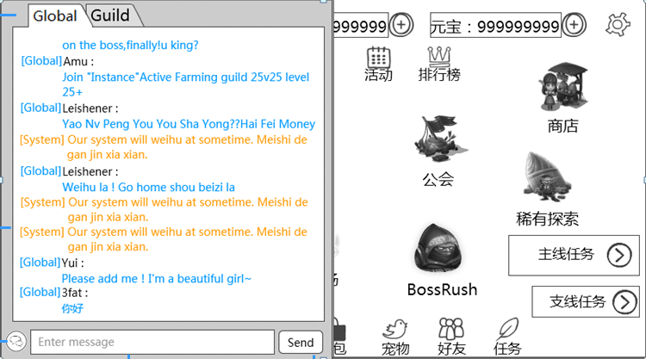
 |  |  |  | ID | 中文 | 英文
 |  |  |  |  | 世界 | Global
 |  |  |  |  | 公会 | Guild
 |  |  |  |  | 发送 | Send
 |  |  |  |  | 系统 | System
 |  |  |  |  | 请输入信息 | Please enter message

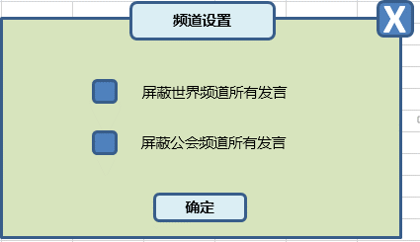
 |  |  |  | ID | 中文 | 英文
 |  |  |  |  | 频道设置 | Chat Settings
 |  |  |  |  | 屏蔽世界频道所有发言 | Block all Global Chat messages
 |  |  |  |  | 屏蔽公会频道所有发言 | Block all Guild Chat messages

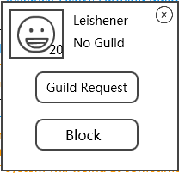
 |  |  |  | ID | 中文 | 英文
 |  |  |  |  | 未加入公会 | No guild
 |  |  |  |  | 邀请入会 | Invite to guild
 |  |  |  |  | 屏蔽 | Block
 |  |  |  |  | 确定屏蔽聊天么？ | Confirm block chat?
 |  |  |  |  | （可以在系统设置取消屏蔽） | (Blocked chats can be managed in system settings)

提示信息
 | ID | 中文 | 英文
 |  | 请您输入内容 | Please enter message to send.
 |  | 您发送过于频繁，请稍后再试 | You have sent messages too frequently. Please try again later.
 |  | 您还没有公会 | You have not joined a Guild.
 |  | 您发送的内容含有非法信息，不能发送 | Message contains illicit content, unable to send.
 |  | 屏蔽聊天成功 | Chat is now blocked.
 |  | 屏蔽名单已满，请先去系统设置中清理再操作 | Block list is full. Please clear some blocked chats in System Settings, and try again.

邮箱
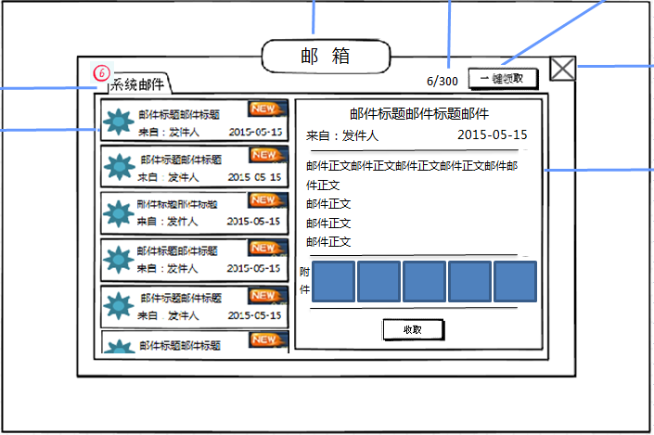
 |  |  |  | ID | 中文 | 英文
 |  |  |  | mail_title | 邮箱 | Inbox
 |  |  |  | mail_tab1 | 系统邮件 | System
 |  |  |  | mail_laizi | 来自： | From:
 |  |  |  | mail_yijianlingqu | 一键领取 | Collect All
 |  |  |  | mail_fujian | 附件 | Attachments
 |  |  |  | mail_shouqu | 收取 | Collect

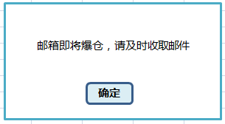
 |  |  |  | ID | 中文 | 英文
 |  |  |  | mail_youxiangjiangman | 邮箱即将爆仓，请及时收取邮件 | Your inbox is almost full, be sure to promptly collect mails!

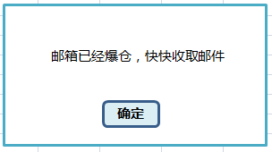
 |  |  |  | ID | 中文 | 英文
 |  |  |  | mail_youxiangyiman | 邮箱已经爆仓，快快收取邮件 | Your inbox is full, go collect some mails!

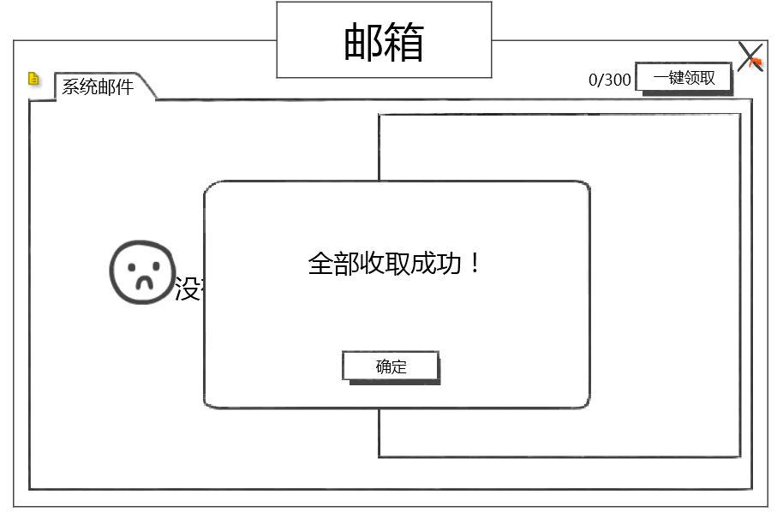
 |  |  |  | ID | 中文 | 英文
 |  |  |  | mail_CollectedAll | 全部收取成功！ | Collected all!

提示信息
 | ID | 中文 | 英文
 | mail_record_001 | 没有可操作的邮件哦！ | Currently no mail to be collected.
 | mail_record_002 | 收取成功！ | Collected!
 | mail_record_003 | 金币要装不下啦，收取失败！ | Coin limit reached. Failed to collect.
 | mail_record_004 | 钻石要装不下啦，收取失败！ | Diamond limit reached. Failed to collect.

任务
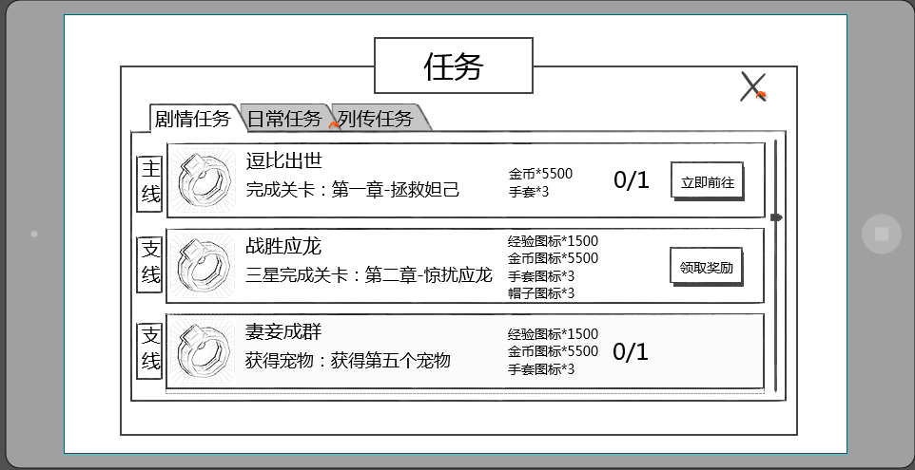
ID | 中文 | 英文
quest_title | 任务 | Mission
quest_juqingrenwu | 剧情任务 | Storyline
quest_richangrenwu | 日常任务 | Daily
quest_liezhuanrenwu | 列传任务 | Chronicle
 | 主线任务 | Primary Mission
 | 支线任务 | Side Mission
 | 通关副本：第X章-副本名称 | Clear stage: Chapter X - Stage Name
 | 三星通关副本：第X章-副本名称 | Clear stage with 3-Stars: Chapter X - Stage Name
 | 通关精英副本：第X章-副本名称 | Clear Heroic stage: Chapter X - Stage Name
 | 三星通关精英副本：第X章-副本名称 | Clear Heroic stage with 3-Stars: Chapter X - Stage Name
 | 完成n次任意副本 | Complete any n stages
 | 完成n次任意困难副本 | Complete any n difficult stages
 | 完成n次竞技场挑战 | Complete n challenges in Arena
 | 升级n次技能 | Level up abilities n times
 | 购买n次金币 | Buy Gold Coins n times
 | 角色等级达到X级 | Reach character level X
 | 携带的宠物最高等级达到X级 | Have a monster reach a max of level X
 | 携带紫色品级的宠物达到x个 | Have X purple quality monsters
quest_shijianweidao | 时间未到 | Available Later
quest_lingqujiangli | 领取奖励 | Collect Reward
quest_lijiqianwang | 立刻前往 | Go Now

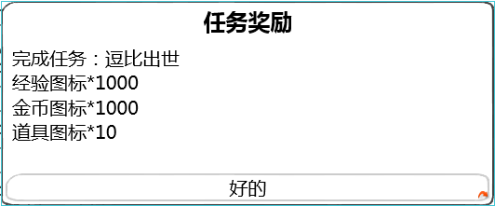

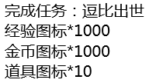
ID | 中文 | 英文
quest_reward_title | 任务奖励 | Mission Reward
quest_wanchengrenwu | 完成任务 | Mission Completed
ui_queding | 确定 | OK

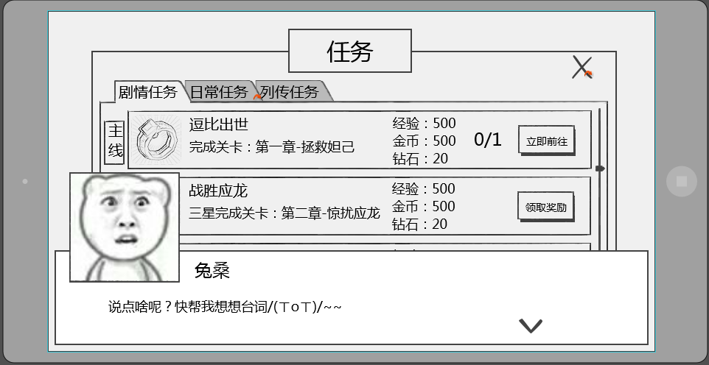
跳过
ID | 中文 | 英文
 | 跳过 | Skip

宠物列表、宠物自身相关（不含装备）
玩家拥有宠物界面
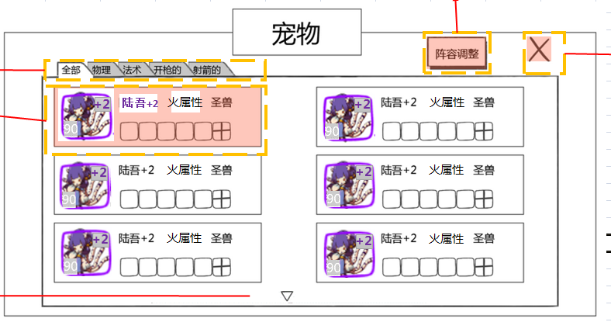
 | ID | 中文 | 英文
 | pet_list_title | 宠物 | Monsters
 | pet_list_option_all | 全部 | All
 | pet_list_option_property1 | 火属性 | Fire
 | pet_list_option_property2 | 木属性 | Grass
 | pet_list_option_property3 | 水属性 | Water
 | pet_list_option_property4 | 光属性 | Light
 | pet_list_option_property5 | 暗属性 | Dark

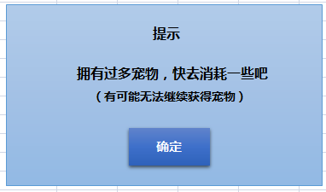
 | ID | 中文 | 英文
 | ui_tishi | 提示 | Notice
 | pet_tip_full | 拥有过多宠物，快去消耗一些吧 | You have too many monsters, go and consume some!
 |  | （有可能无法继续获得宠物） | (You may possibly not receive any more monsters)

宠物详情界面
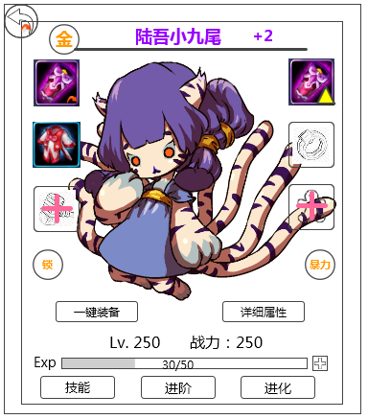
 | ID | 中文 | 英文
 |  | 一键装备 | Equip Now
 | pet_detail_left_detail_attr | 详细属性 | Details
 | equip_forge_zhanli | 战力： | BP:
 | pet_detail_left_skill | 技能 | Abilities
 | pet_detail_stage | 进阶 | Advance
 | pet_detail_left_advance | 进化 | Evolve
 |  | 勇敢 | Valor
 |  | 聪慧 | Spiritual
 |  | 狡猾 | Mischievous
 |  | 互助 | Collaborate
 |  | 善良 | Compassion
 |  | 谨慎 | Humility

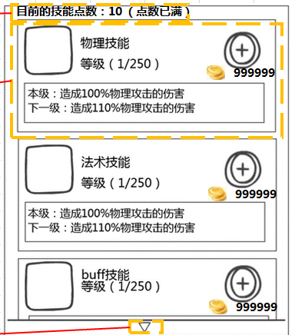
宠物技能介绍界面
 | ID | 中文 | 英文
 | pet_detail_skill_current_point | 目前的技能点数： XX | Current Ability Points: XX
 | pet_detail_skill_max_point | 点数已满 | Full
 | spell_wuli_name | 物理技能 | PHYS ATK
 | spell_magic_name | 法术技能 | MAGIC ATK
 | spell_dazhao_name | 大招 | Ultimate
 | spell_buff_name | buff技能 | Buff Ability
 | spell_beidong_name | 被动技能 | Passive Ability
 | pet_detail_skill_level | 等级:（X/Y） | LVL:
 | pet_detail_skill_current_level | 本级： | Current:
 | pet_detail_skill_next_level | 下一级： | Next LVL:
 | pet_detail_skill_max_level | 当前技能已达到最高等级 | Ability currently at its max LVL

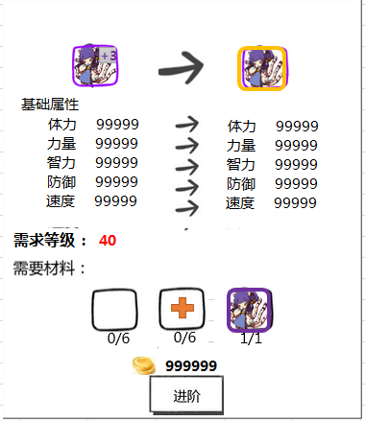
宠物进阶界面
 | ID | 中文 | 英文
 | pet_detail_stage_attr | 基础属性 | Base Attributes
 | common_attr_health | 体力 | STA
 | common_attr_strenth | 力量 | STR
 | common_attr_intelligence | 智力 | INT
 | common_attr_defence | 防御 | DEF
 | common_attr_speed | 速度 | SPD
 | pet_detail_stage_demand_level | 需求等级 | Req. LVL
 | pet_detail_stage_demand_item | 需求材料 | Req. Materials
 | pet_detail_stage | 进阶 | Advance
 | pet_detail_stage_full | 进阶完成 | Advancement Complete

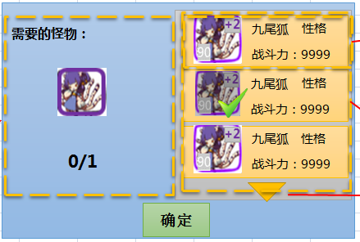
 | ID | 中文 | 英文
 | pet_detail_stage_monster | 需要的怪物 | Req. Monsters
 | equip_forge_zhanli | 战力： | BP：

副本结算、复活
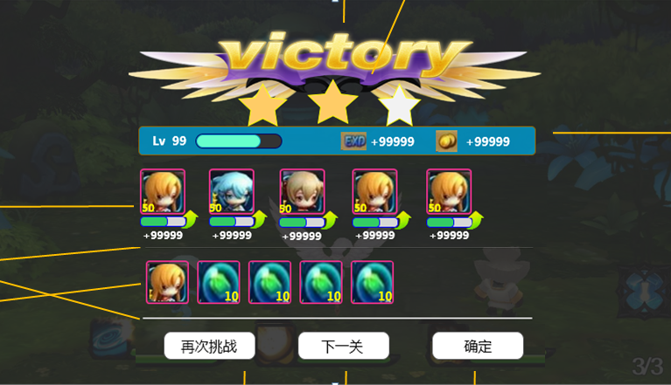
多语言ID | 中文 | 英文
ui_battle_again | 再次挑战 | Retry
ui_battle_next | 下一关 | Next Stage
ui_queding | 确定 | OK

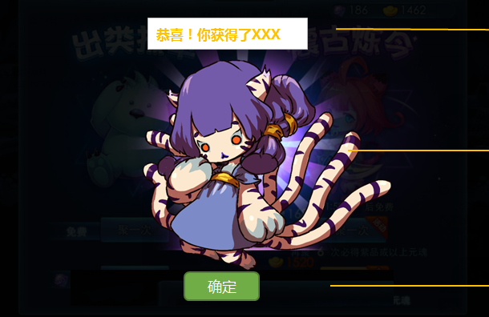
多语言ID | 中文 | 英文
gain_pet | 恭喜！你获得了XXX(XXX代表宠物名称) | Congratulations! You received XXX
ui_queding | 确定 | OK

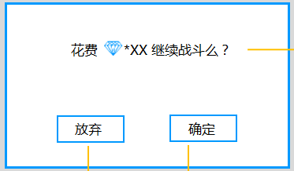
多语言ID | 中文 | 英文
battle_revive | 花费 *999 继续战斗么？ | Spend 999 to continue battle?

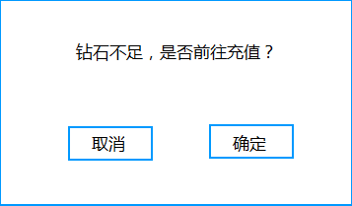
多语言ID | 中文 | 英文
shop_zuanshinoenough | 钻石不足，是否前往充值？ | Not enough Diamonds. Would you like to get more?

宠物详细属性、宠物投喂经验
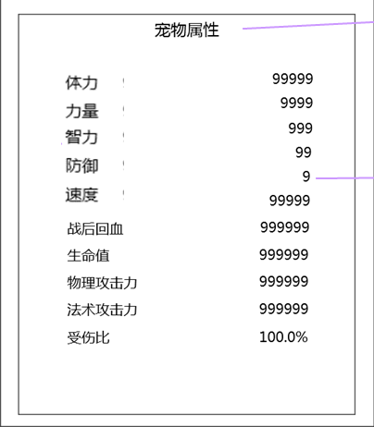

 |  |  |  | 多语言ID | 中文 | 英文
 |  |  |  | detail_title | 宠物属性 | Monster Attributes
 |  |  |  | common_attr_health | 体力 | STA
 |  |  |  | common_attr_strenth | 力量 | STR
 |  |  |  | common_attr_intelligence | 智力 | INT
 |  |  |  | common_attr_defence | 防御 | DEF
 |  |  |  | common_attr_speed | 速度 | SPD
 |  |  |  | detail_endurance | 耐力 | EDR
 |  |  |  | detail_blood | 战后回血 | REC | (Recovery)
 |  |  |  | detail_life | 生命值 | HP
 |  |  |  | detail_physatk | 物理攻击力 | PHYS ATK
 |  |  |  | detail_magicatk | 法术攻击力 | MAGIC ATK
 |  |  |  | detail_injuryratio | 受伤比 | INJ %

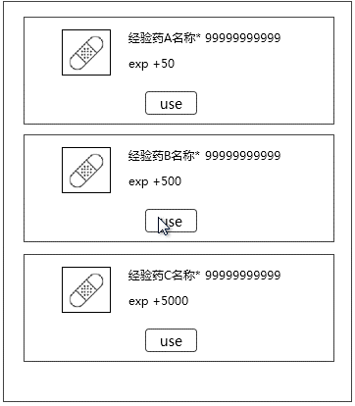
 |  |  |  | 多语言ID | 中文 | 英文
 |  |  |  | exp_use | 使用 | Use

提示信息
 | ID | 中文 | 英文
 | monster_record_002 | 宠物已达当前可提升的最高等级，使用失败 | Monster has reached its current level limit, failed to use.

